NB
n_feats | acc | f1_macro
60 | 72.5 | 69.3
65 | 73.1 | 69.7
70 | 74.9 | 71.2
75 | 74.3 | 70.7
80 | 75.4 | 71.7
85 | 76.6 | 72.1
87 | 76 | 72.2
89 | 74.9 | 71.2
90 | 77.2 | 73.2
91 | 76 | 72.2
93 | 75.4 | 71.7
95 | 76.6 | 72.2

NN
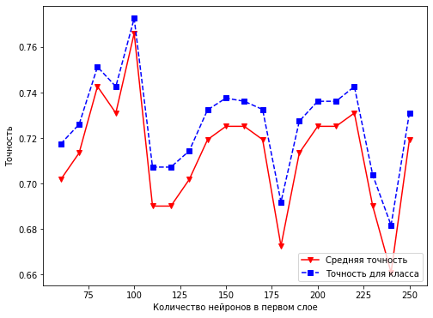

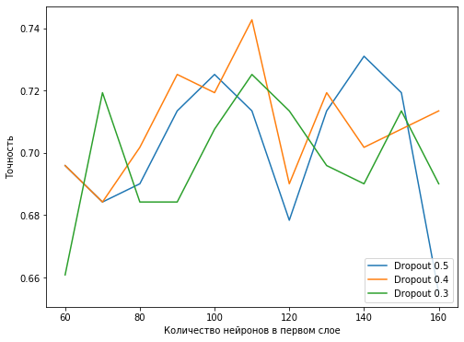

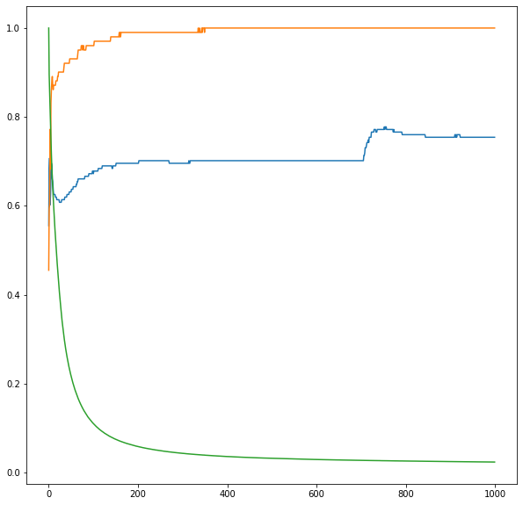

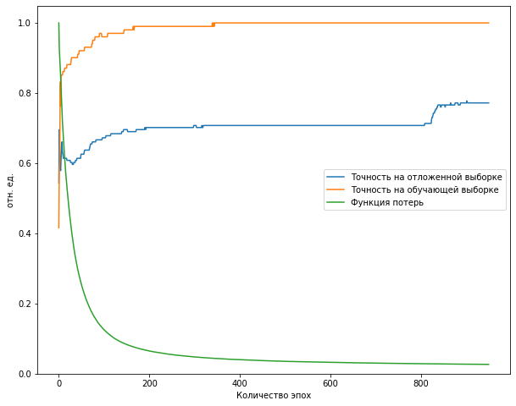

GB
 |  |  |  |  | Depth 3 | Глубина 3
Параметр | Описание | Диапазон проверенных значений |  |  | n_params | acc | f1_macro |  | Гиперпараметр | Описание
n_estimators |  |  |  |  | 60 | 71.9 | 69 |  | n_estimators | Количество деревьев, используемых в ансамбле
max_depth |  |  |  |  | 65 | 70.7 | 68 |  | max_depth | Максимальная «глубина» каждого решающего дерева
learning_rate |  |  |  |  | 70 | 78.4 | 78.1 |  | learning_rate | Скорость обучения, определяет размер шага на каждой итерации
loss_function |  |  |  |  | 75 | 67.8 | 65.2 |  | 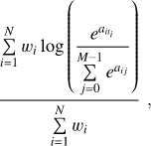 loss_function | Функция потерь (стоимости), в данной работе используется «Multiclass»
 |  |  |  |  | 80 | 68.4 | 65.8 |  | random_state | Фиксация ГПСЧ для возможности повторения эксперимента
 |  |  |  |  | 85 | 62.5 | 59.1 |  | l2_leaf_reg | Коэффициент L2 регуляризации в функции стоимости
 |  |  |  |  | 90 | 77.8 | 76.2
 |  |  |  |  | 100 | 70.8 | 68
Depth 5 | Глубина 5 |  |  |  | 150 | 71.9 | 69
n_params | acc | f1_macro |  |  | 200 | 68.4 | 65.8
50 | 71.34 | 68.7 |  |  | 250 | 61.4 | 52.7
75 | 67.8 | 65.2 |  |  | 300 | 63.7 | 55.4
80 | 69.6 | 66.9
100 | 63.1 | 60.8
125 | 69 | 66.3
140 | 65.4 | 63.1
145 | 69.5 | 66.9
149 | 73.7 | 71
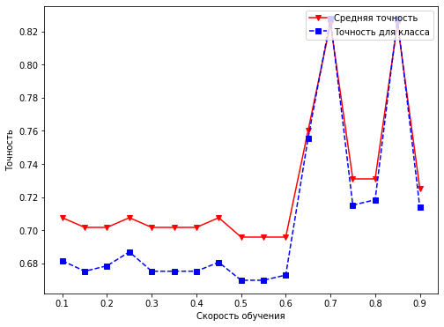
150 | 68.4 | 65.7
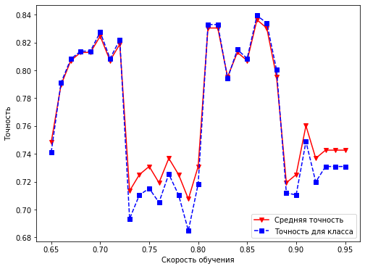
151 | 64.9 | 61
155 | 69.5 | 66.9
160 | 59 | 53.73
175 | 69.6 | 66.8
200 | 70.1 | 67.3
250 | 59.6 | 52.4
300 | 61.4 | 63.7

 | Acc | f1_macro
Параметры модели | Средняя точность | Точность по классам
n_estimators=300, max_depth=4, learning_rate=0.5, loss_function='MultiClass' | 73.1 | 69.9
n_estimators=300, max_depth=4, learning_rate=0.55, loss_function='MultiClass' | 73.7 | 70.5
n_estimators=500, max_depth=2, learning_rate=0.7 | 74.9 | 73.7
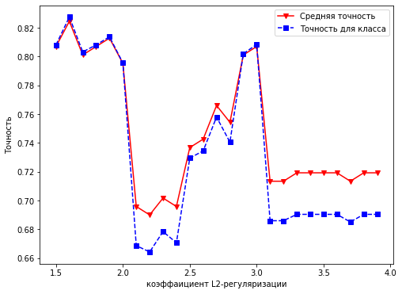
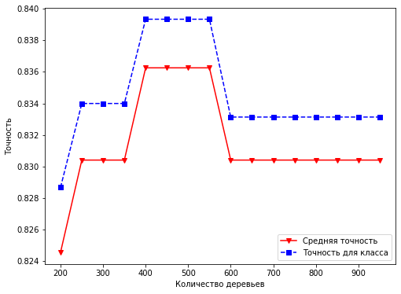
n_estimators=500, max_depth=3, Learning_rate=0.7, | 78.9 | 78.9
n_estimators=300, max_depth=3, learning_rate=0.7, class_weights=[1.7,1,1], l2_leaf_reg=3 | 78.4 | 76.1

 |  | Идентификатор режима | Истинное значение | Метка класса | Предсказанное занчение | P(le_8) | P(more_20) | P(more_8)
 |  | 5 | more_20 | 2 | more_8 | 1.3011e-05 | 0.0011701 | 0.998817
 |  | 39 | more_8 | 1 | more_20 | 0.000378624 | 0.9995 | 0.000121681
 |  | 107 | le_8 | 0 | le_8 | 0.999856 | 0.000120333 | 2.32924e-05
 |  | 25 | more_8 | 1 | more_20 | 1.73519e-05 | 0.999839 | 0.0001439
 |  | 67 | more_20 | 2 | more_8 | 7.78606e-06 | 0.494097 | 0.505895
 |  | 147 | more_8 | 1 | more_20 | 0.0571581 | 0.94279 | 5.18593e-05
 |  | 20 | more_8 | 1 | more_20 | 7.85761e-05 | 0.999762 | 0.000159682
 |  | 65 | more_20 | 2 | more_8 | 7.85637e-06 | 0.49913 | 0.500863
 |  | 36 | more_8 | 1 | more_20 | 2.18303e-05 | 0.681348 | 0.31863
 |  | 64 | more_20 | 2 | more_8 | 7.79118e-06 | 0.494422 | 0.505571

Sheet1
 | Стратегия классификации | OVO |  | OVR
 | Алгоритм машинного обучения | Точность, % | Средняя точность по классам, % | Точность, % | Средняя точность по классам, %
AdaBoost | AdaBoost | 50.2 | 43.8 | 54.4 | 50.9 | AdaBoost
Naive Bayes | Наивный Байесовский классификатор | 75.4 | 71.7 | 74.9 | 71.2 | Наивный Байесовский классификатор
SVM | Метод опорных векторов | 56.7 | 42.7 | 53.8 | 41 | Метод опорных векторов
Random forrest | Случайный лес | 63.1 | 55.6 | 63.7 | 56 | Случайный лес
Boosting | Градиентный бустинг (CatBoost) | 63.7 | 60.5 | 70.1 | 67.4 | Градиентный бустинг (CatBoost)
CatBoost

